缺陷报告
任务名称： | 0926 oE RISC-V 22.03 xfce测试
任务编号 | 缺陷编号 | 用例编号 | 缺陷名称 | 缺陷描述 | 严重程序 | 优先级 | 问题类型 | 前置条件 | 环境配置 | 说明 | 操作步骤 | 预期结果 | 实际结果 | 提交人员 | 提交时间 | 附件
1 | TB00001 | TC00002 | 无法解锁 | xfce锁屏后无法解锁 | 严重 | 高 | 功能性 | xfce自动锁屏 | Archlinux 5.19.11-arch1-1 QEMU emulator version 7.1.0 |  | xfce桌面锁定后输入密码解锁 | 接触锁定 | 无法解锁 | brsf11 | 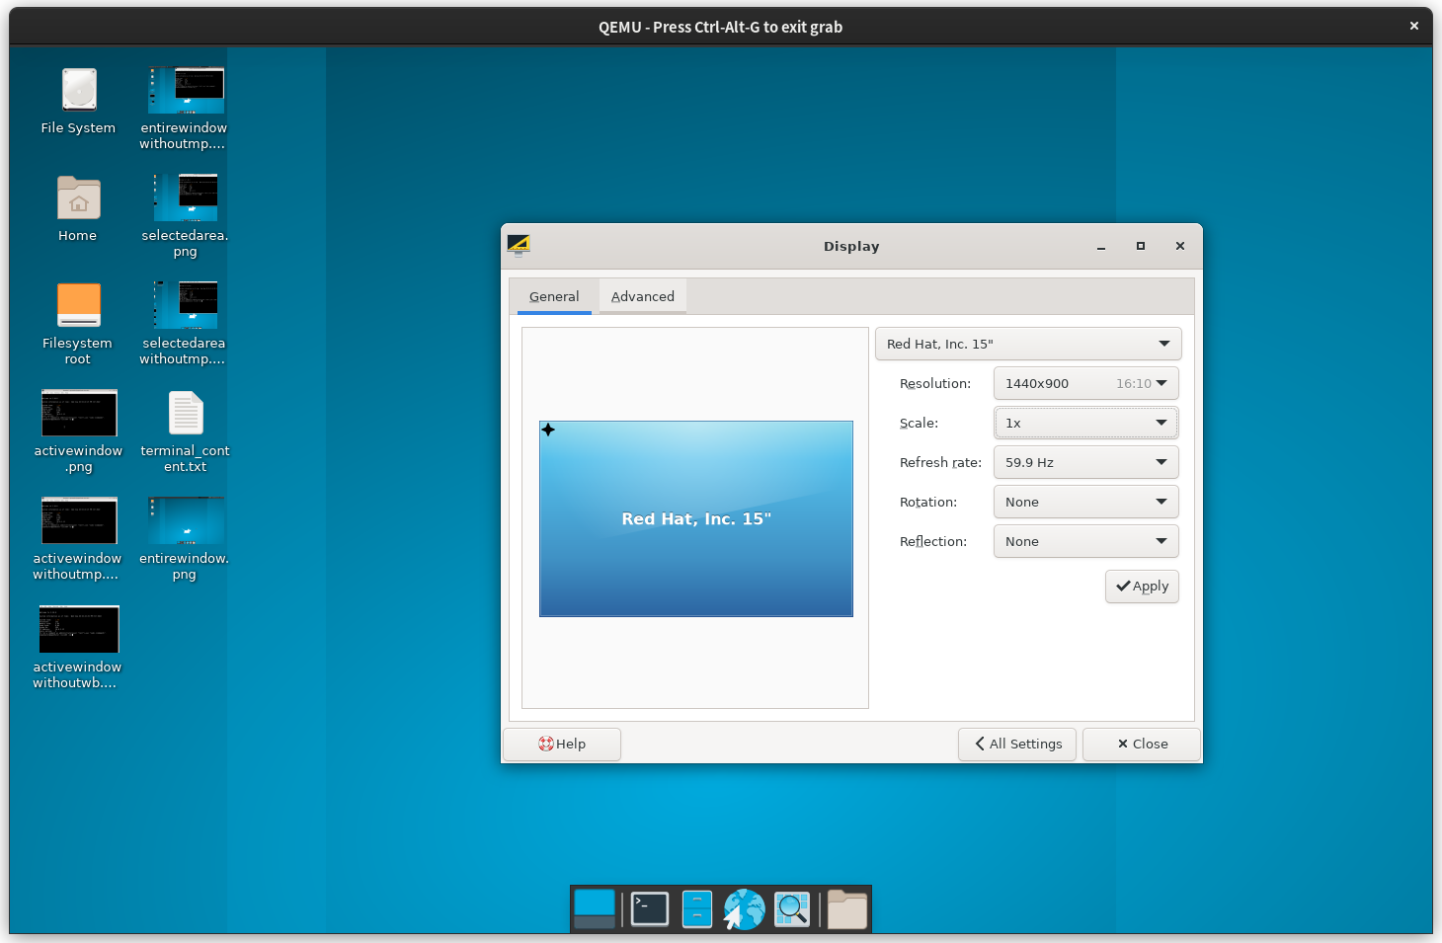 2022-09-30 | 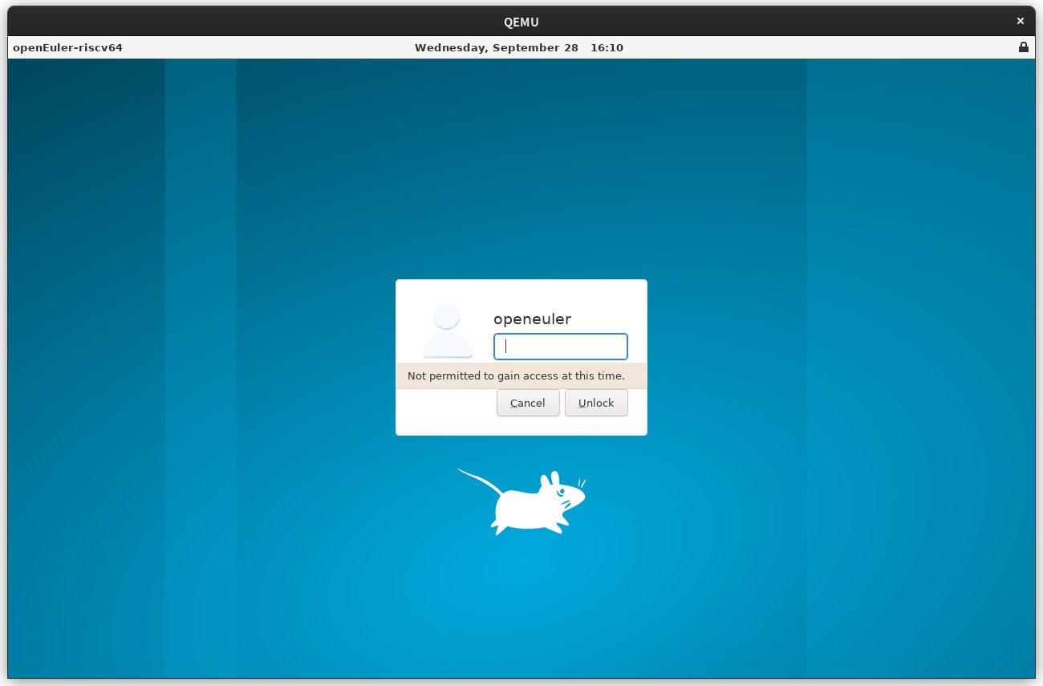
2 | TB00002 | TC00012 | 无法设置显示旋转方向 | 无法设置显示旋转方向 | 严重 | 高 | 功能性 |  |  |  | 在显示设置中设置显示方向 | 显示方向改变 | 黑屏后无变化 |  |  | 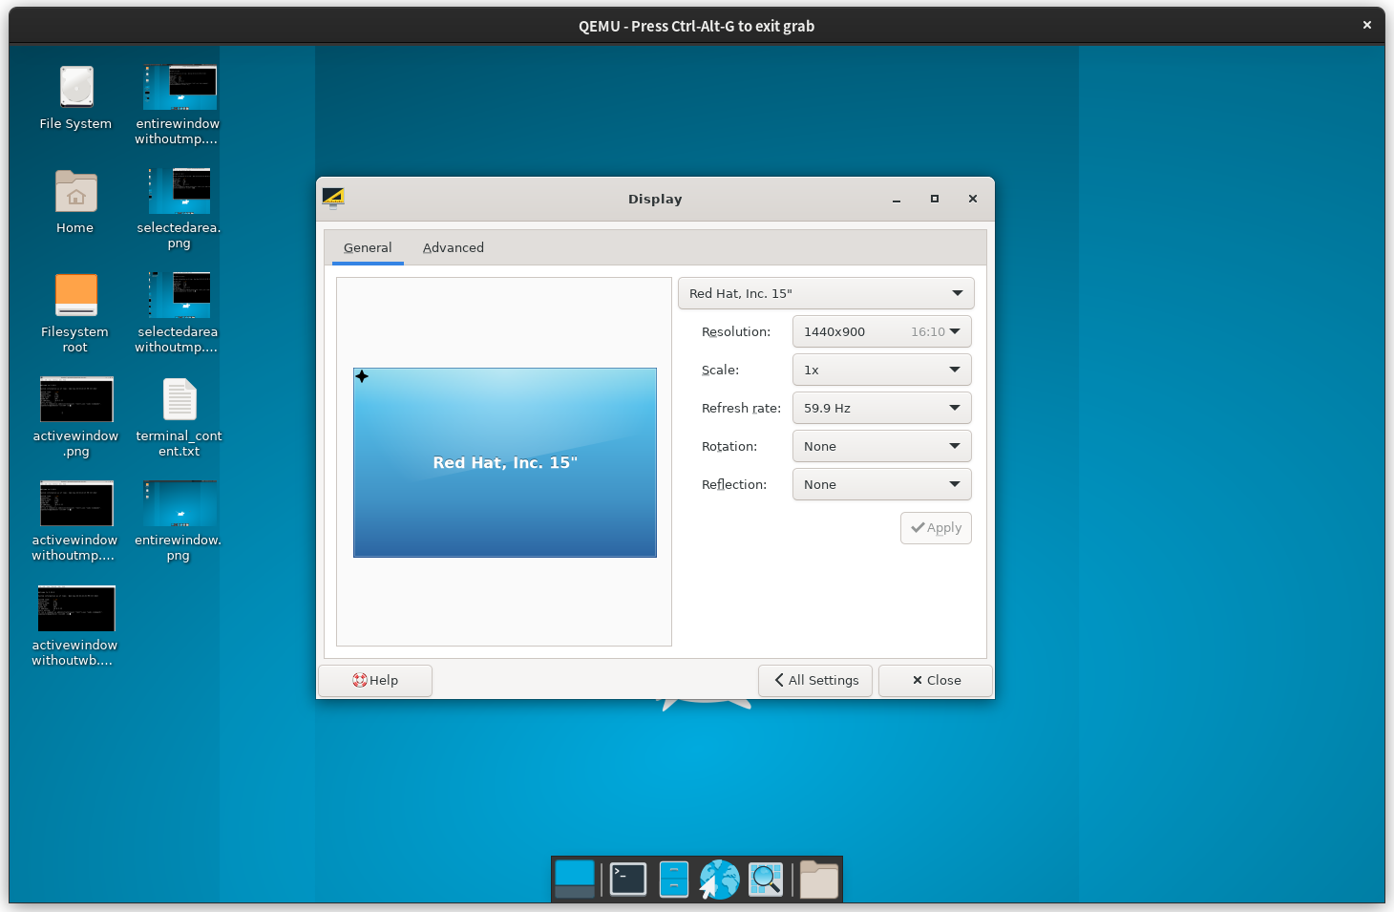
2 | TB00003 | TC00013 | 无法设置显示缩放 | 无法设置显示缩放 | 严重 | 高 | 功能性 |  |  |  | 在显示设置中改变显示缩放 | 显示缩放倍率随设置改变 | 黑屏后无变化
7 | TB00004 | TC00049 | 应用查找器无历史记录 | 应用查找器无历史记录 | 轻微 | 低 | 功能性 | 使用应用查找器打开过应用 |  | oE22.03 X86上结果相同，不确定是否是缺陷 | 查看应用查找器历史记录 | 历史记录中显示之前的命令 | 无显示 |  |  | 